HOME PAGE
Abrir app

Sua planilha está bloqueada e não sabe o que fazer? Clique aqui e confira com executar o processo de desbloqueio

GUSTON HELP
1
Abra seu aplicativo "Explorador de Arquivos" e, dentro dele, econtre onde o arquivo "Agiliza Guston" está localizado.

2
Encontrando o arquivo "Agiliza Guston", clique sobre ele com o botão DIREITO do Mouse.

3
Abrindo as configurações, selecione a opção "Propriedades".

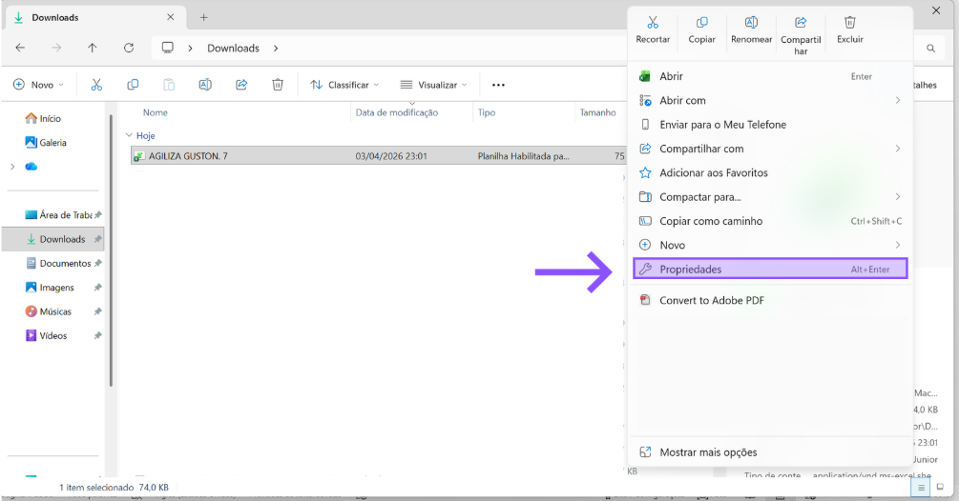

4
Selecionando a opção "Propriedades", habilite, ao final da primeira página, "Geral", no tópico "Segurança" , a opção "Desbloquear".

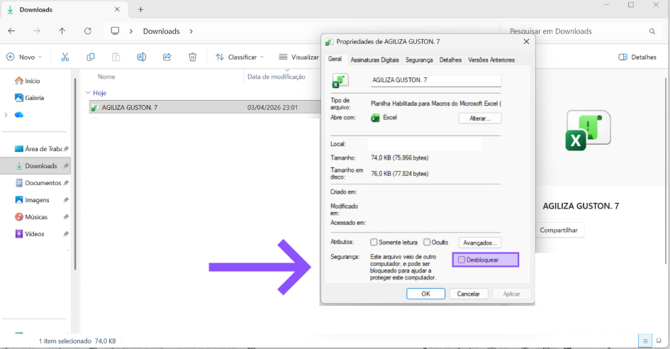

5
Feche a guia do Excel, caso esteja aberta, e abra novamente.

6
Agora basta aproveita tudo o que a ferramenta, Agiliza Guston, pode lhe oferecer!

Caso a dúvida ainda persista, clique aqui e seja direcionado para um video curto, explicando na prático o processo acima mencionado

